Sheet1
今日の議題

・買い物画面でカートに入れたあとの処理

 |  | 1.買い物途中で画面から離れた場合の処理

 |  | 2.requestsテーブルでのデータの持ち方

1.買い物途中で画面から離れた場合の処理をどうするか

 | 現状

 |  | 現実世界の流れ |  |  |  |  |  | 1 | 買い物開始 | 2.カートに入れる |  | 3.買い物完了

 |  | サーバー |  |  |  |  |  |  |  | DBへ通信 |  | DBへ通信
 |  |  |  |  |  |  |  |  |  | inCart切り替わる |  | isBuy切り替わる
 |  |  |  |  |  |  |  |  |  | true ↔ false |  | true ↔ false

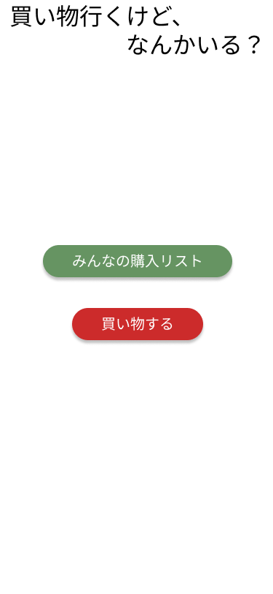
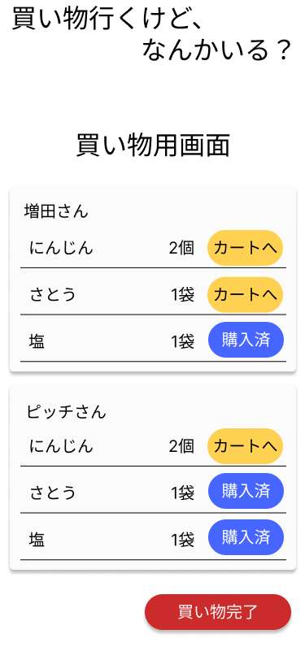

 | 問題①

 |  | 途中でページから離れた場合の処理をどうする？

 |  |  | 解決策① ロールバックする（DBをもとの状態へ戻す）
 |  |  |  | メリット：途中で買い物をやめた場合、ほかの人が買い物を開始しても購入された状態ではない。（現実と合う）
 |  |  |  | デメリット：買い物中に間違えてページを閉じてしまった場合、最初からカートに入れ直す必要がある。
 |  |  |  |  |  | 実装が少し手間

 |  |  | 解決策② ロールバックせずにデータを残しておく
 |  |  |  | メリット：買い物途中に間違えてページを閉じても、再度開きなおすことで再開可能。
 |  |  |  |  | 実装が楽（ページを閉じる前にアラートで表示することはできる）
 |  |  |  | デメリット：本当にやめた場合に、購入されてないものが購入されたことになっている。
 |  |  |  |  |  | スマホでアラート表示できない？

2.requestsテーブルでのデータの持ち方

 | 買い物開始

 | 商品を手に取る |  |  |  |  |  | inCart=true inCart_user_id=?

 | 購入をする |  |  |  |  |  | isbuy=true isBuy_user_id=? ←購入処理でカートに入れたユーザーのデータが入る

 | 届ける |  |  |  |  |  | isDerivery=true buyer_ok_flg=true（新設したい！！）

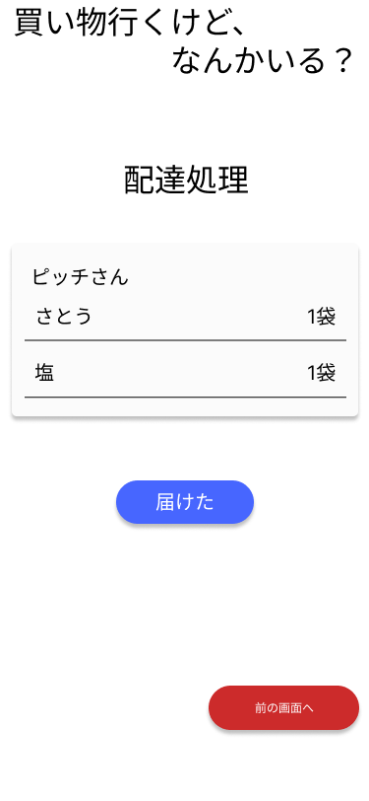
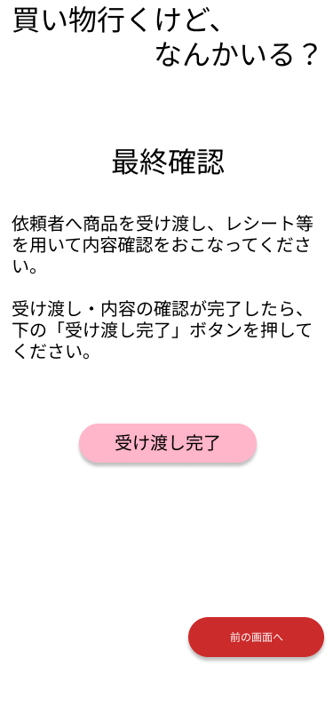

isDerivery = true
buyer_ok_flg = true

 |  |  |  |  |  |  |  |  |  |  | メリット：買い物した品物の状態を詳細に管理できる
 | 受取側が内容確認 |  |  |  |  |  |  |  |  |  | デメリット：テーブルのカラムが多くなる。

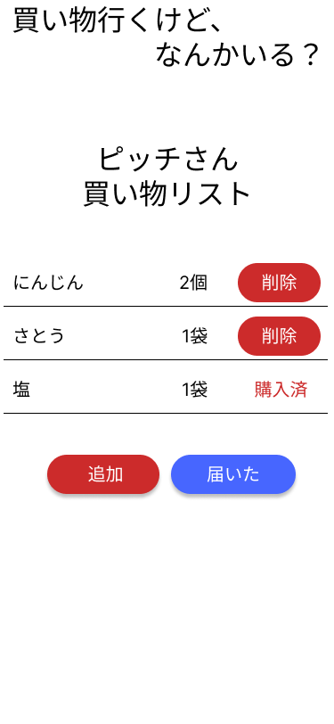
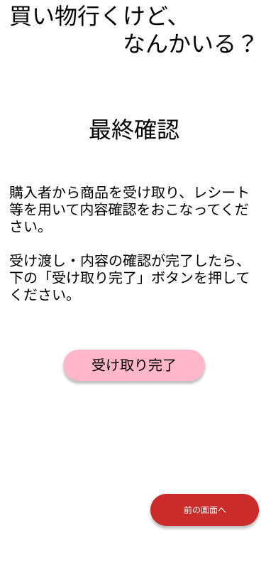

receve_ok_flg = true

